エントリーシートご記入時の注意点
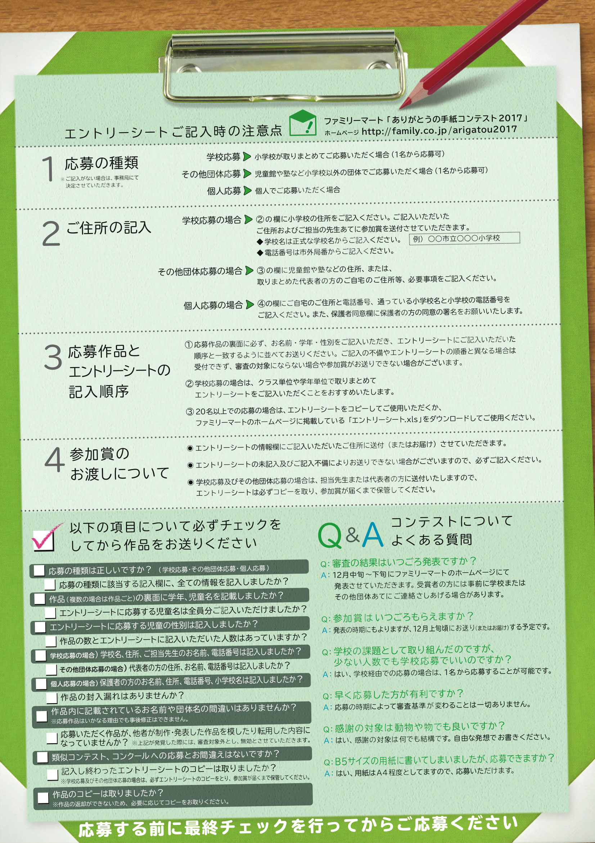

応募する前に最終チェックを行ってからご応募ください。

